상품제안서
아이리버 초경량 ENC 오픈형 블루투스 무선이어폰 | 상품코드: S43322

 |  |  |  |  |  |  | 02-713-8555 | www.synergygift.co.kr
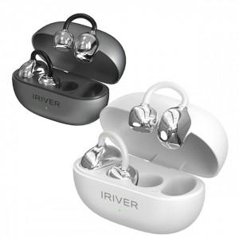 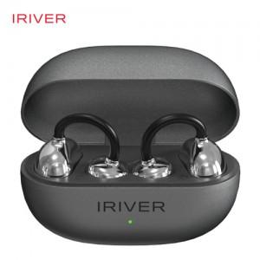 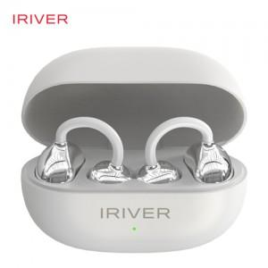

【상세/제작정보】 | <p><span style="font-size: 14pt;">※ 레이저인쇄 화이트 색상만 가능 / 인쇄사이즈 3*08cm 이내</span></p>

【인쇄/포장옵션】 | 실크, 레이저, 풀칼라 / 포장지포장

【공급단가】 | 수량 | 20~ | 100~ | 200~ | 300~ | 500~
*VAT별도 | 화이트 | 34,500원 | 31,500원 | 30,900원 | 30,400원 | 29,900원
 | 블랙 | 34,500원 | 31,500원 | 30,900원 | 30,400원 | 29,900원

【상품 URL】 | https://www.synergygift.co.kr:443/src/goods_detail.php?gdno=43322

